Hoja1
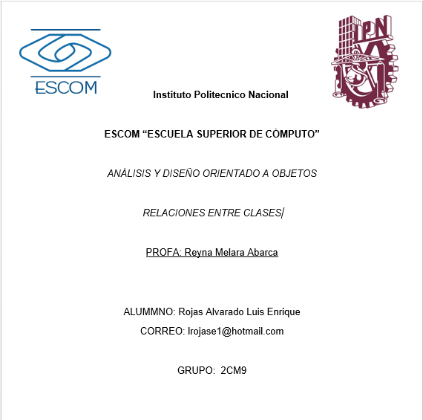

Relacion entre clases
Tipo | Aspectos que modela | Notacion en UML | Ejemplos usando UML | Ejemplo en codigo
Agregacion | Esta relacion se presenta entre una clase TODO y una clase Parte que es componente de TODO |  | 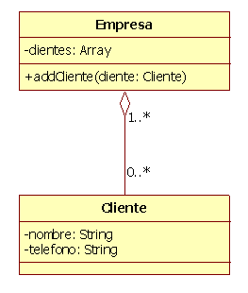 | 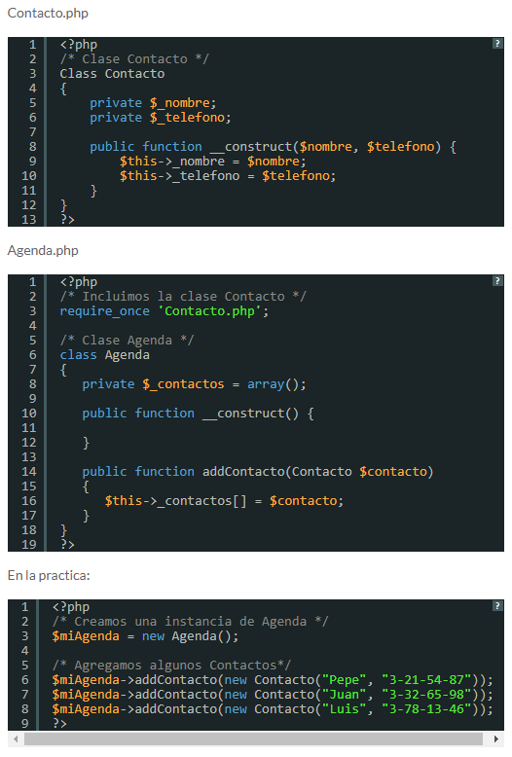
Composicion | Implica que los componentes de un objeto solo pueden pertenecer a un solo objeto agregado, de forma que cuando el objeto agregado es destruido todas sus partes son destruidas tambien |  | 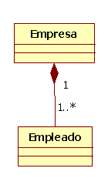 | 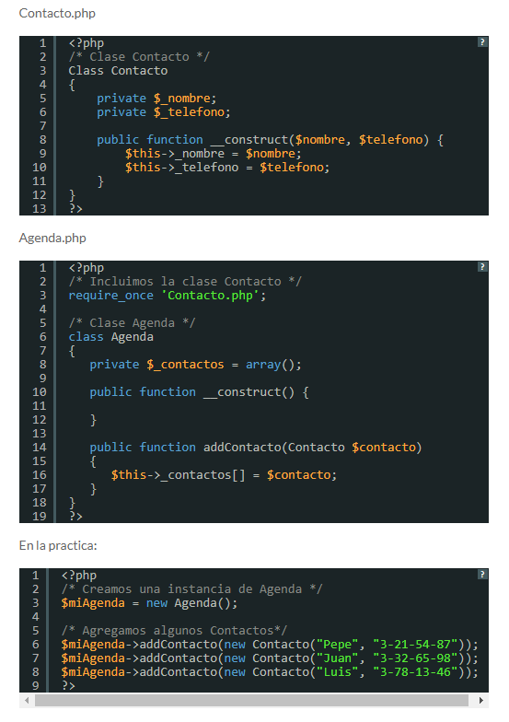
Asociacion | Es una relación de estructura entre clases, es decir, una entidad se construye a partir de otra u otras. Aunque este tipo de relación es mas fuerte que la Dependencia es más débil que la Agregación, ya que el tiempo de vida de un objeto no depende de otro. | _________ |  | 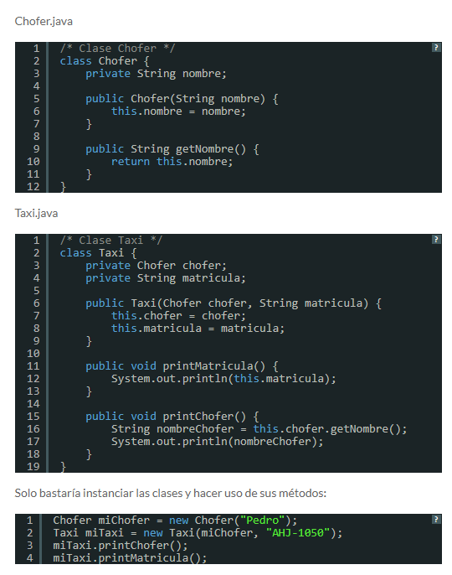
Dependencia | Es una relación de uso entre dos clases (una usa a la otra). Esta relación es la más básica entre clases y comparada con los demás tipos de relación, la mas débil. |  |  | 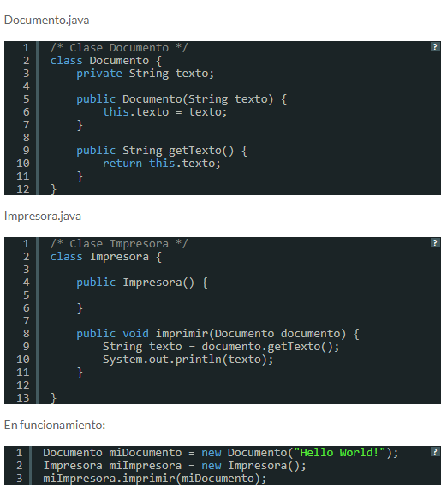
Herencia (Generalizacion y especializacion) | La Generalización consiste en factorizar las propiedades comunes de un conjunto de clases en una clase más general. Los nombres usados: clase padre – clase hija. Otros nombres: superclase – subclase, clase base – clase derivada. |  | 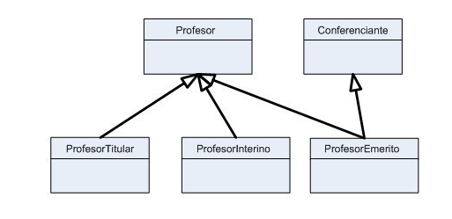 | 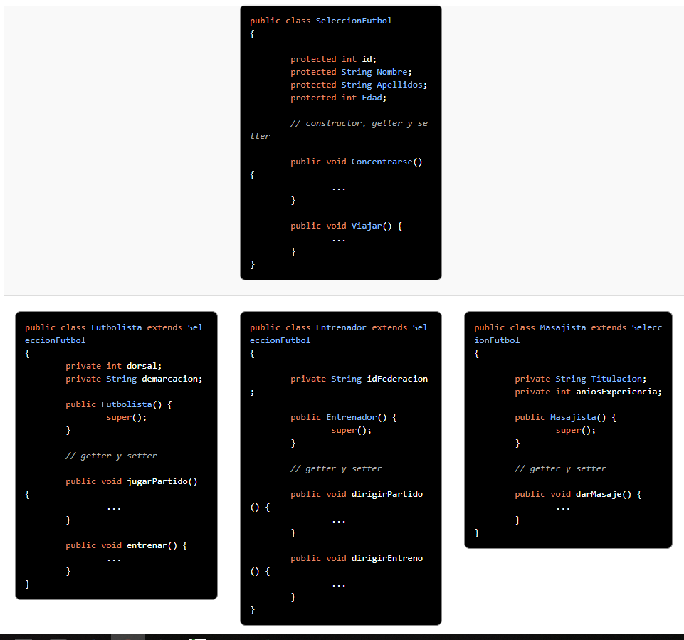

Multiplicidad
Tipo | Aspectos que modela | Notacion en UML | Ejemplos usando UML
Reflexiva | uno y solo uno | 1
Binaria | cero o uno | 0…1
N-aria | Desde N hasta M | N…M
N-aria | Cero o varios | *
N-aria | Cero o varios | 0…* | 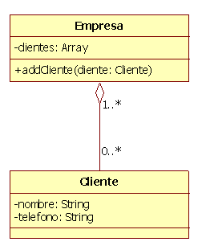
N-aria | Uno o varios(al menos uno) | 1…*

